关卡模板
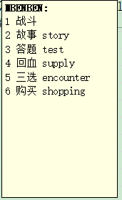
1 | 2 | 3 | 4 | 5 | 6 | 7 | 8 | 9 | 10 | 11 | 12 | 13 | 14 | 15 | 16 | 17 | 18 | 19 | 20 | 21 | 22 | 23 | 24 | 25 | 26 | 27 | 28 | 29 | 30 | 31 | 32 | 33 | 34 | 35 | 36 | 37 | 38 | 39 | 40 | 41 | 42 | 43 | 44 | 45 | 46 | 47 | 48 | 49 | 50 | 51 | 52 | 53 | 54 | 55 | 56 | 57 | 58 | 59 | 60
2 | 2 |  | 2 |  | 2 |  | 2 |  | 2 |  | 3 |  | 3 |  | 3 |  | 3 |  | 3 |  | 4 |  | 4 |  | 4 |  | 4 |  | 4 |  | 5 |  | 5 |  | 5 |  | 5
 |  |  |  | 5 |  |  |  |  |  |  |  |  |  | 5 |  |  |  |  |  |  |  |  |  | 5 |  |  |  |  |  |  |  |  |  | 5
 |  |  |  |  |  | 10 |  |  |  |  |  |  |  |  |  | 10 |  |  |  |  |  |  |  |  |  | 10 |  |  |  |  |  |  |  |  |  | 10
2 | 2 | 0 | 2 | 5 | 2 | 10 | 2 | 0 | 2 | 0 | 3 | 0 | 3 | 5 | 3 | 10 | 3 | 0 | 3 | 0 | 4 | 0 | 4 | 5 | 4 | 10 | 4 | 0 | 4 | 0 | 5 | 0 | 5 | 5 | 5 | 10 | 5 | 0 | 0
 |  |  |  |  |  |  |  |  |  |  |  |  | 61 |  | 69
 |  | 4 | 7 |  |  | 15 | 18 |  |  |  | 52 | 55 | 58 | 63 | 66 |  |  |  |  |  |  | 104 |  | 110 |  |  |  | 120 |  |  |  | 154 |  | 160 | 163 |  | 167 | 170 |  |  | 202 | 205 |  | 211 | 214 |  | 219 | 222 |  |  |  |  | 16
 | 2 |  |  | 10 | 12 |  | 19 | 23 |  |  |  |  |  |  |  |  | 72 | 75 |  |  | 102 |  | 107 |  | 113 |  | 117 |  |  |  | 152 |  | 157 |  |  |  |  |  |  |  |  |  | 208 |  |  | 217 |  |  |  |  |  | 16 |  | 16 |  |  | 16 | 16
1 |  | 5 | 8 |  | 13 | 16 | 20 | 24 | 26 | 51 | 53 | 56 | 59 | 64 | 67 | 71 | 73 | 76 | 78 | 101 |  | 105 | 108 | 111 | 114 | 116 | 118 | 121 | 123 | 151 |  | 155 | 158 | 161 | 164 | 166 | 168 | 171 | 173 | 201 | 203 | 206 | 209 | 212 | 215 |  | 220 | 223 | 225 | 217 | #REF! |  | 225 |  | 231 | 233 |  |  | 241
 | 3 |  |  | 11 | 14 |  | 21 | 25 |  |  |  |  |  |  |  |  | 74 | 77 |  |  | 103 |  | 109 |  | 115 |  | 119 |  |  |  | 153 |  | 159 |  |  |  |  |  |  |  |  |  | 210 |  |  | 218 |  |  |  |  |  | 16 |  | 16 |  |  | 16 | 16
 |  | 6 | 9 |  |  | 17 | 22 |  |  |  | 54 | 57 | 60 | 65 | 68 |  |  |  |  |  |  | 106 |  | 112 |  |  |  | 122 |  |  |  | 156 |  | 162 | 165 |  | 169 | 172 |  |  | 204 | 207 |  | 213 | 216 |  | 221 | 224 |  |  |  |  | 16
自由 |  |  |  |  |  |  |  |  |  | 限制 |  |  | 62 |  | 70 |  |  |  |  |  |  |  |  |  |  |  |  |  |  |  |  |  |  |  |  |  |  |  |  |  |  |  |  |  |  |  |  |  |  | 迷宫 |  |  |  |  |  |  |  |  | 魔王
 |  |  |  |  |  |  |  |  |  |  |  |  | 高手 |  | 空城
 |  | 故事 | 山贼 |  |  | 空城 | 山贼 |  |  |  | 战斗6 | 答题 | 战斗7 | 故事 | 山贼 |  |  | 购买 |  |  |  | 故事 |  | 答题 |  |  |  | 购买 |  |  |  | 故事 |  | 答题 | 战斗18 |  | 山贼 | 购买 |  |  | 战斗21 | 故事 |  | 答题 | 高手 |  | 战斗24 | 回血 |  |  |  | 购买 |  |  | 战斗13 |  | 战斗14 | 购买
 | 战斗1 |  |  | 答题 | 战斗3 |  | 战斗4 | 购买 |  |  |  |  |  |  |  |  | 战斗9 |  |  |  | 战斗11 |  | 高手 |  | 山贼 |  | 遗迹 |  |  |  | 战斗16 |  | 高手 |  |  |  |  |  |  |  |  |  | 山贼 |  |  | 山贼 |  |  |  |  | 战斗11 |  | 山贼 | 答题
三选 |  | 空城 | 战斗2 |  | 空城 | 三选 | 遗迹 | 回血 | 战斗5 | 三选 | 战斗6 | 购买 | 战斗7 | 空城 | 战斗8 | 三选 | 遗迹 | 空城 | 战斗10 | 三选 |  | 空城 | 战斗12 | 购买 | 战斗13 | 三选 | 战斗14 | 空城 | 战斗15 | 三选 |  | 遗迹 | 战斗17 | 购买 | 山贼 | 三选 | 遗迹 | 回血 | 战斗20 | 三选 | 空城 | 山贼 | 战斗22 | 高手 | 战斗23 |  | 遗迹 | 空城 | 战斗25 | 三选 |  | 空城 | 战斗12 |  | 空城 | 三选 | 战斗14 | 回血 | 战斗15
 | 战斗1 |  |  | 故事 | 战斗3 |  | 战斗4 | 空城 |  |  |  |  |  |  |  |  | 战斗9 |  |  |  | 战斗11 |  | 山贼 |  | 高手 |  | 遗迹 |  |  |  | 战斗16 |  | 高手 |  |  |  |  |  |  |  |  |  | 山贼 |  |  | 三选 |  |  |  |  | 战斗11 |  | 高手 | 故事
 |  | 答题 | 高手 |  |  | 空城 | 高手 |  |  |  | 战斗6 | 故事 | 战斗7 | 答题 | 高手 |  |  | 回血 |  |  |  | 答题 |  | 故事 |  |  |  | 回血 |  |  |  | 答题 |  | 故事 | 战斗18 |  | 山贼 | 空城 |  |  | 战斗21 | 答题 |  | 故事 | 高手 |  | 战斗24 | 购买 |  |  |  | 答题 |  |  | 战斗13 |  | 战斗14 | 空城
 |  |  |  |  |  |  |  |  |  |  |  |  | 山贼 |  | 空城
 | 山贼
 |  |  | 购买 |  |  |  |  |  |  |  |  |  |  |  |  |  |  |  |  |  |  |  |  |  |  |  |  |  |  |  |  |  |  |  |  |  |  |  |  |  |  |  |  |  |  |  |  |  |  | 探寻遗迹 |  |  |  |  | 空城 | 空城 | 遗迹 | 空城
三选 | 空城 | 小BOSS |  | 大BOSS
 |  |  | 回血 |  |  |  |  |  |  |  |  |  |  |  |  |  |  |  |  |  |  |  |  |  |  |  |  |  |  |  |  |  |  |  |  |  |  |  |  |  |  |  |  |  |  |  |  |  |  | 走捷径 |  |  |  |  | 战斗13 | 高手
 | 高手
 |  |  |  |  |  |  |  |  |  |  |  |  |  |  |  |  |  |  |  |  |  |  |  |  |  |  |  |  |  |  |  |  |  |  |  |  |  |  |  |  |  |  |  |  |  |  |  |  |  | 闯山寨 |  |  | 山贼 | 山贼 | 山贼

 |  |  |  | 遗迹、山贼、豪杰（待加强） |  |  |  |  |  |  |  |  |  |  |  |  |  |  |  |  |  |  |  |  |  |  |  |  |  |  |  |  |  |  |  |  |  |  |  |  |  |  |  |  |  |  |  |  |  | 斩将 |  |  | 高手 | 高手 | 高手 | 高手 | 高手
 |  |  |  |  | 答题
1星 | 三选 | 战斗3 | 金矿 | 战斗 | 商贾 | 战斗5（BOSS） |  |  |  |  |  |  |  |  |  |  |  |  |  |  |  |  |  |  |  |  |  |  |  |  |  |  |  |  |  |  |  |  |  |  |  |  |  |  |  |  |  |  |  | 万兽
2星 | 三选 | 战斗3 | 金矿 | 战斗 | 商贾 | 战斗5（BOSS）
3星 | 三选 | 战斗3 | 金矿 | 战斗 | 商贾 | 战斗5（BOSS）
4星 | 三选 | 战斗3 | 金矿 | 战斗 | 商贾 | 战斗5（BOSS）
5星 | 三选 | 战斗3 | 金矿 | 战斗 | 商贾 | 战斗5（BOSS）
6星 | 三选 | 战斗3 | 金矿 | 战斗 | 商贾 | 战斗5（BOSS）
7星 | 三选 | 战斗3 | 金矿 | 战斗 | 商贾 | 战斗5（BOSS）
8星 | 三选 | 战斗3 | 金矿 | 战斗 | 商贾 | 战斗5（BOSS）
9星 | 三选 | 战斗3 | 金矿 | 战斗 | 商贾 | 战斗5（BOSS）
10星 | 三选 | 战斗3 | 金矿 | 战斗 | 商贾 | 战斗5（BOSS）

三选 | 战斗1 |  | 战斗2 |  | 战斗3 |  | 战斗4 |  | 战斗5 |  | 战斗6 |  | 战斗7 |  | 战斗8 |  | 战斗9 |  | 战斗10 |  | 战斗11 |  | 战斗12 |  | 战斗13 |  | 战斗14 |  | 战斗15 |  | 战斗16 |  | 战斗17 |  | 战斗18 |  | 战斗19 |  | 战斗20 |  | 战斗21 |  | 战斗22 |  | 战斗23 |  | 战斗24 |  | 战斗25 |  | 战斗26 |  | 战斗27 |  | 战斗28 |  | 战斗29 |  | 战斗30
 |  |  |  |  |  |  | 遗迹 |  |  |  |  |  |  |  |  |  | 遗迹 |  |  |  |  |  |  |  |  |  | 遗迹 |  |  |  |  |  |  |  |  |  | 遗迹 |  |  |  |  |  |  |  |  |  | 遗迹 |  |  |  |  |  |  |  |  |  | 遗迹
 |  |  | 山贼 |  |  |  |  |  |  |  |  |  | 山贼 |  |  |  |  |  |  |  |  |  | 山贼 |  |  |  |  |  |  |  |  |  | 山贼 |  |  |  |  |  |  |  |  |  | 山贼 |  |  |  |  |  |  |  |  |  | 山贼
 |  |  | 高手 |  |  |  |  |  |  |  |  |  | 高手 |  |  |  |  |  |  |  |  |  | 高手 |  |  |  |  |  |  |  |  |  | 高手 |  |  |  |  |  |  |  |  |  | 高手 |  |  |  |  |  |  |  |  |  | 高手
三选 |  |  |  |  |  | 三选 |  |  |  | 三选 |  |  |  |  |  | 三选 |  |  |  | 三选 |  |  |  |  |  | 三选 |  |  |  | 三选 |  |  |  |  |  | 三选 |  |  |  | 三选 |  |  |  |  |  | 三选 |  |  |  | 三选 |  |  |  |  |  | 三选
 |  | 购买 |  |  |  |  |  | 购买 |  |  |  | 购买 |  |  |  |  |  | 购买 |  |  |  | 购买 |  |  |  |  |  | 购买 |  |  |  | 购买 |  |  |  |  |  | 购买 |  |  |  | 购买 |  |  |  |  |  | 购买 |  |  |  | 购买 |  |  |  |  |  | 购买
 |  |  |  |  |  |  |  | 回血 |  |  |  |  |  |  |  |  |  | 回血 |  |  |  |  |  |  |  |  |  | 回血 |  |  |  |  |  |  |  |  |  | 回血 |  |  |  |  |  |  |  |  |  | 回血 |  |  |  |  |  |  |  |  |  | 回血

空城
空城

单位
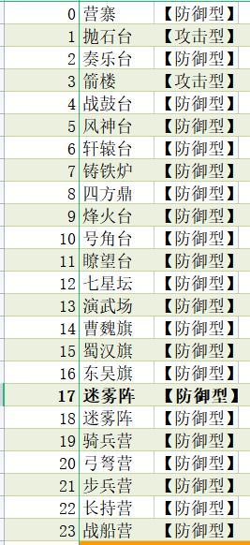
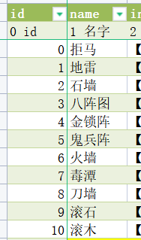
enemyUnit | unitType | rarity | unitlevel | goldReward | warChest
敌人id | 单位类型 | 单位稀有度 | 单位星级 | 获取金币 | 获得宝箱 | 说明
1 | 0 | 1 | 1 | 0 |  | 1星士兵
2 | 0 | 1 | 2 | 0 |  | 2星士兵
3 | 0 | 1 | 3 | 0 |  | 3星士兵
4 | 0 | 1 | 4 | 0 |  | 4星士兵
5 | 0 | 1 | 5 | 0 |  | 5星士兵
6 | 0 | 1 | 6 | 0 |  | 6星士兵
7 | 0 | 1 | 7 | 0 |  | 7星士兵
8 | 0 | 1 | 8 | 0 |  | 8星士兵
9 | 0 | 1 | 9 | 0 |  | 9星士兵
10 | 0 | 1 | 10 | 0 |  | 10星士兵
11 | 0 | 2 | 1 | 0 |  | 1星绿将
12 | 0 | 2 | 2 | 0 |  | 2星绿将
13 | 0 | 2 | 3 | 0 |  | 3星绿将
14 | 0 | 2 | 4 | 0 |  | 4星绿将
15 | 0 | 2 | 5 | 0 |  | 5星绿将
16 | 0 | 2 | 6 | 0 |  | 6星绿将
17 | 0 | 2 | 7 | 0 |  | 7星绿将
18 | 0 | 2 | 8 | 0 |  | 8星绿将
19 | 0 | 2 | 9 | 0 |  | 9星绿将
20 | 0 | 2 | 10 | 0 |  | 10星绿将
21 | 0 | 3 | 1 | 0 |  | 1星蓝将
22 | 0 | 3 | 2 | 0 |  | 2星蓝将
23 | 0 | 3 | 3 | 0 |  | 3星蓝将
24 | 0 | 3 | 4 | 0 |  | 4星蓝将
25 | 0 | 3 | 5 | 0 |  | 5星蓝将
26 | 0 | 3 | 6 | 0 |  | 6星蓝将
27 | 0 | 3 | 7 | 0 |  | 7星蓝将
28 | 0 | 3 | 8 | 0 |  | 8星蓝将
29 | 0 | 3 | 9 | 0 |  | 9星蓝将
30 | 0 | 3 | 10 | 0 |  | 10星蓝将
31 | 0 | 4 | 1 | 0 |  | 1星紫将
32 | 0 | 4 | 2 | 0 |  | 2星紫将
33 | 0 | 4 | 3 | 0 |  | 3星紫将
34 | 0 | 4 | 4 | 0 |  | 4星紫将
35 | 0 | 4 | 5 | 0 |  | 5星紫将
36 | 0 | 4 | 6 | 0 |  | 6星紫将
37 | 0 | 4 | 7 | 0 |  | 7星紫将
38 | 0 | 4 | 8 | 0 |  | 8星紫将
39 | 0 | 4 | 9 | 0 |  | 9星紫将
40 | 0 | 4 | 10 | 0 |  | 10星紫将
41 | 0 | 5 | 1 | 0 |  | 1星橙将
42 | 0 | 5 | 2 | 0 |  | 2星橙将
43 | 0 | 5 | 3 | 0 |  | 3星橙将
44 | 0 | 5 | 4 | 0 |  | 4星橙将
45 | 0 | 5 | 5 | 0 |  | 5星橙将
46 | 0 | 5 | 6 | 0 |  | 6星橙将
47 | 0 | 5 | 7 | 0 |  | 7星橙将
48 | 0 | 5 | 8 | 0 |  | 8星橙将
49 | 0 | 5 | 9 | 0 |  | 9星橙将
50 | 0 | 5 | 10 | 0 |  | 10星橙将
51 | 0 | 6 | 1 | 0 |  | 1星红将
52 | 0 | 6 | 2 | 0 |  | 2星红将
53 | 0 | 6 | 3 | 0 |  | 3星红将
54 | 0 | 6 | 4 | 0 |  | 4星红将
55 | 0 | 6 | 5 | 0 |  | 5星红将
56 | 0 | 6 | 6 | 0 |  | 6星红将
57 | 0 | 6 | 7 | 0 |  | 7星红将
58 | 0 | 6 | 8 | 0 |  | 8星红将
59 | 0 | 6 | 9 | 0 |  | 9星红将
60 | 0 | 6 | 10 | 0 |  | 10星红将
61 | 2 | 4 | 1 | 0 |  | 1星塔
62 | 2 | 4 | 2 | 0 |  | 2星塔
63 | 2 | 4 | 3 | 0 |  | 3星塔
64 | 2 | 4 | 4 | 0 |  | 4星塔
65 | 2 | 4 | 5 | 0 |  | 5星塔
66 | 2 | 4 | 6 | 0 |  | 6星塔
67 | 2 | 4 | 7 | 0 |  | 7星塔
68 | 2 | 4 | 8 | 0 |  | 8星塔
69 | 2 | 4 | 9 | 0 |  | 9星塔
70 | 2 | 4 | 10 | 0 |  | 10星塔
71 | 3 | 3 | 1 | 0 |  | 1星陷阱
72 | 3 | 3 | 2 | 0 |  | 2星陷阱
73 | 3 | 3 | 3 | 0 |  | 3星陷阱
74 | 3 | 3 | 4 | 0 |  | 4星陷阱
75 | 3 | 3 | 5 | 0 |  | 5星陷阱
76 | 3 | 3 | 6 | 0 |  | 6星陷阱
77 | 3 | 3 | 7 | 0 |  | 7星陷阱
78 | 3 | 3 | 8 | 0 |  | 8星陷阱
79 | 3 | 3 | 9 | 0 |  | 9星陷阱
80 | 3 | 3 | 10 | 0 |  | 10星陷阱
81 | 3 | 1 | 1 | 1 |  | 1星宝箱
82 | 3 | 1 | 2 | 2 |  | 2星宝箱
83 | 3 | 1 | 3 | 3 |  | 3星宝箱
84 | 3 | 1 | 4 | 4 |  | 4星宝箱
85 | 3 | 1 | 5 | 5 |  | 5星宝箱
86 | 3 | 1 | 6 | 6 |  | 6星宝箱
87 | 3 | 1 | 7 | 7 |  | 7星宝箱
88 | 3 | 1 | 8 | 8 |  | 8星宝箱
89 | 3 | 1 | 9 | 9 |  | 9星宝箱
90 | 3 | 1 | 10 | 10 |  | 10星宝箱

关卡节奏
关卡难度曲线
1 | 1
2 | 1
3 | 1
4 | 2
5 | 5
6 | 2
7 | 2
8 | 2
9 | 3
10 | 7
11 | 3
12 | 3
13 | 3
14 | 4
15 | 9
16 | 4
17 | 4
18 | 4
19 | 5
20 | 10
 |  | 普通关卡 | 几乎没有难度。让玩家升级和布阵
 |  | BOSS关卡 | 有一定难度。会消耗玩家上阵单位，让玩家对阵容进行优化调整

1
19 |  | 18 |  | 20 | 19 |  | 18 |  | 20
黄邵 |  |  |  | 何曼 | 邓茂 |  |  |  | 高升
760 | 16 |  | 17 | 761 | 754 | 16 |  | 17 | 755
黄巾 | 周瑜 |  | 周瑜 | 黄巾 | 黄巾 | 周瑜 |  | 周瑜 | 黄巾
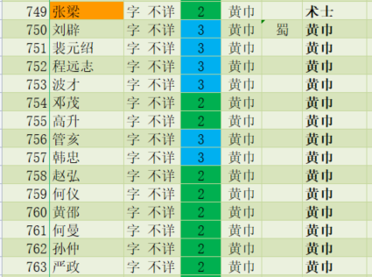
14 | 0 | 13 | 0 | 15 | 14 | 0 | 13 | 0 | 15
赵弘 | 大统帅 | 周瑜 | 大统帅 | 何仪 | 程远志 | 大统帅 | 马元义 | 大统帅 | 波才
758 | 11 | 0 | 12 | 759 | 752 | 11 | 685 | 12 | 753
黄巾 | 管亥 | 大统帅 | 韩忠 | 黄巾 | 黄巾 | 刘辟 | 黄巾 | 裴元绍 | 黄巾
9 | 756 | 8 | 757 | 10 | 9 | 750 | 8 | 751 | 10
邓茂 | 黄巾 | 波才 | 黄巾 | 高升 | 张宝 | 黄巾 | 张角 | 黄巾 | 张梁
754 | 6 | 753 | 7 | 755 | 1002 | 6 | 1001 | 7 | 1003
黄巾 | 周瑜 | 黄巾 | 周瑜 | 黄巾 | 术士 | 周瑜 | 大术士 | 周瑜 | 术士
4 | 0 | 3 | 0 | 5 | 4 | 0 | 3 | 0 | 5
裴元绍 | 大统帅 | 刘辟 | 大统帅 | 程远志 | 张曼成 | 大统帅 | 张燕 | 大统帅 | 龚都
751 | 1 | 750 | 2 | 752 | 414 | 1 | 413 | 2 | 415
黄巾 | 周瑜 | 黄巾 | 周瑜 | 黄巾 | 黄巾 | 周瑜 | 黄巾 | 周瑜 | 黄巾
 | 0 |  | 0 |  |  | 0 |  | 0
 | 大统帅 |  | 大统帅 |  |  | 大统帅 |  | 大统帅

 |  | 提升

2
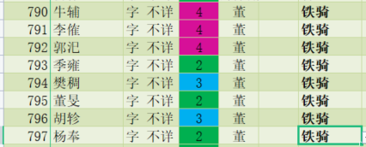
 | 19 |  | 18 |  | 20 | 19 |  | 18 |  | 20
 | 张横 |  |  |  | 李堪 | 张横 |  |  |  | 李堪
 | 479 | 16 |  | 17 | 480 | 479 | 16 |  | 17 | 480
营寨 | 铁骑 | 马玩 |  | 梁兴 | 铁骑 | 铁骑 | 徐荣 |  | 李儒 | 铁骑
奏乐台 | 14 | 481 | 13 | 482 | 15 | 14 | 173 | 13 | 174 | 15
烽火台 | 成宜 | 铁骑 | 徐荣 | 0 | 程银 | 李肃 | 大斧 | 吕布 | 毒士 | 华雄
骑兵营 | 477 | 11 | 173 | 12 | 478 | 432 | 11 | 1005 | 12 | 433
 | 铁骑 | 董旻 | 大斧 | 胡轸 | 铁骑 | 说客 | 周瑜 | 骠骑 | 周瑜 | 大刀
 | 9 | 795 | 8 | 796 | 10 | 9 | 0 | 8 | 0 | 10
 | 张横 | 铁骑 | 吕布 | 铁骑 | 李堪 | 成公英 | 大统帅 | 董卓 | 大统帅 | 北宫伯玉
 | 479 | 6 | 19 | 7 | 480 | 190 | 6 | 1004 | 7 | 191
 | 铁骑 | 周瑜 | 骠骑 | 周瑜 | 铁骑 | 铁骑 | 董旻 | 战车 | 胡轸 | 铁骑
 | 4 | 0 | 3 | 0 | 5 | 4 | 795 | 3 | 796 | 5
 | 李傕 | 大统帅 | 牛辅 | 大统帅 | 郭汜 | 张济 | 铁骑 | 牛辅 | 铁骑 | 樊稠
 | 791 | 1 | 790 | 2 | 792 | 366 | 1 | 790 | 2 | 794
 | 铁骑 | 张济 | 铁骑 | 樊稠 | 铁骑 | 铁骑 | 李傕 | 铁骑 | 郭汜 | 铁骑
 |  | 366 |  | 794 |  |  | 791 |  | 792
 |  | 铁骑 |  | 铁骑 |  |  | 铁骑 |  | 铁骑

4
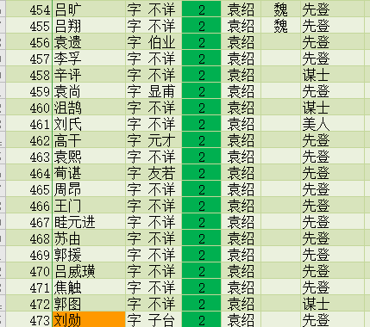
19 |  | 18 |  | 20 | 19 |  | 18 |  | 20
王门 |  |  |  | 眭元进 | 沮授 |  |  |  | 田丰 | 4 | 战鼓台
466 | 16 |  | 17 | 467 | 77 | 16 |  | 17 | 78 | 5 | 风神台
先登 | 周瑜 |  | 周瑜 | 先登 | 谋士 | 周瑜 |  | 周瑜 | 谋士 | 8 | 四方鼎
14 | 0 | 13 | 0 | 15 | 14 | 0 | 13 | 0 | 15 | 9 | 烽火台
周瑜 | 大统帅 | 周昂 | 大统帅 | 周瑜 | 周瑜 | 大统帅 | 袁绍 | 大统帅 | 周瑜
0 | 11 | 465 | 12 | 0 | 0 | 11 | 1010 | 12 | 0
大统帅 | 蒋义渠 | 先登 | 韩猛 | 大统帅 | 大统帅 | 袁遗 | 战车 | 李孚 | 大统帅
9 | 183 | 8 | 184 | 10 | 9 | 456 | 8 | 457 | 10
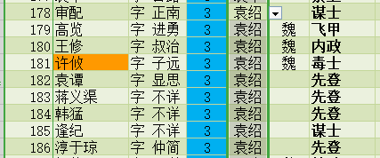
袁煕 | 先登 | 高干 | 先登 | 荀谌 | 吕旷 | 先登 | 蒋义渠 | 先登 | 吕翔
463 | 6 | 462 | 7 | 464 | 454 | 6 | 183 | 7 | 455
先登 | 周瑜 | 先登 | 周瑜 | 先登 | 先登 | 周瑜 | 先登 | 周瑜 | 先登
4 | 0 | 3 | 0 | 5 | 4 | 0 | 3 | 0 | 5
李孚 | 大统帅 | 袁遗 | 大统帅 | 袁尚 | 袁谭 | 大统帅 | 麴义 | 大统帅 | 高干
457 | 1 | 456 | 2 | 459 | 182 | 1 | 1011 | 2 | 462
先登 | 吕旷 | 先登 | 吕翔 | 先登 | 先登 | 蒋义渠 | 先登 | 韩猛 | 先登
 | 454 |  | 455 |  |  | 852 |  | 853
 | 先登 |  | 先登 |  |  | 先登 |  | 先登

6
 | 19 |  | 18 |  | 20 | 19 |  | 18 |  | 20
 | 周瑜 |  |  |  | 周瑜 | 周瑜 |  |  |  | 周瑜
 | 0 | 16 |  | 17 | 0 | 0 | 16 |  | 17 | 0
 | 大统帅 | 吕成 |  | 何可 | 大统帅 | 大统帅 | 刘朋 |  | 牛胜 | 大统帅
迷雾台 | 14 | 962 | 13 | 963 | 15 | 14 | 966 | 13 | 967 | 15
 | 孙民 | 刺客 | 牛胜 | 刺客 | 张鹏 | 孙民 | 刺客 | 贾诩 | 刺客 | 张鹏
 | 695 | 11 | 967 | 12 | 696 | 695 | 11 | 1016 | 12 | 696
 | 刺客 | 黄冲 | 刺客 | 吕任 | 刺客 | 刺客 | 张月 | 大毒士 | 马才 | 刺客
 | 9 | 691 | 8 | 692 | 10 | 9 | 964 | 8 | 965 | 10
 | 赵成 | 刺客 | 胡车儿 | 刺客 | 刘腊 | 吕成 | 刺客 | 张绣 | 刺客 | 何可
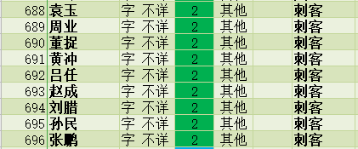
 | 693 | 6 | 597 | 7 | 694 | 962 | 6 | 1015 | 7 | 963
 | 刺客 | 周瑜 | 刺客 | 周瑜 | 刺客 | 刺客 | 周瑜 | 长枪 | 周瑜 | 刺客
 | 4 | 0 | 3 | 0 | 5 | 4 | 0 | 3 | 0 | 5
 | 周业 | 大统帅 | 袁玉 | 大统帅 | 董捉 | 袁玉 | 大统帅 | 胡车儿 | 大统帅 | 周业
 | 689 | 1 | 688 | 2 | 690 | 688 | 1 | 1017 | 2 | 689
 | 刺客 | 周瑜 | 刺客 | 周瑜 | 刺客 | 刺客 | 周瑜 | 刺客 | 周瑜 | 刺客
 |  | 0 |  | 0 |  |  | 0 |  | 0
 |  | 大统帅 |  | 大统帅 |  |  | 大统帅 |  | 大统帅

11
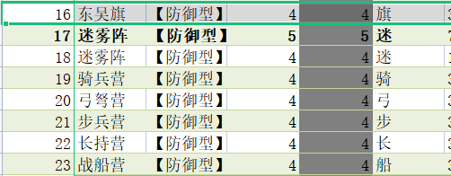
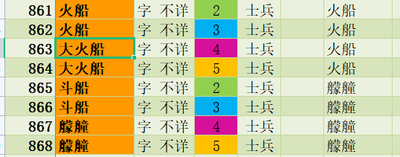
19 |  | 18 |  | 20 | 19 |  | 18 |  | 20
火船 |  |  |  | 火船 | 雷群 |  |  |  | 周瑜
987 | 16 |  | 17 | 987 | 993 | 16 |  | 17 | 994
火船 | 火船 |  | 火船 | 火船 | 统帅 | 诸葛亮 |  | 鲁肃 | 统帅
14 | 987 | 13 | 987 | 15 | 14 | 1031 | 13 | 1036 | 15
火船 | 火船 | 甘宁 | 火船 | 火船 | 程普 | 大军师 | 周瑜 | 内政 | 陆逊
987 | 11 | 4 | 12 | 987 | 82 | 11 | 1032 | 12 | 27
火船 | 周瑜 | 火船 | 周瑜 | 火船 | 统帅 | 周瑜 | 大统帅 | 周瑜 | 大统帅
9 | 0 | 8 | 0 | 10 | 9 | 0 | 8 | 0 | 10
火船 | 大统帅 | 凌统 | 大统帅 | 火船 | 王统 | 大统帅 | 黄盖 | 大统帅 | 李帅
987 | 6 | 33 | 7 | 987 | 991 | 6 | 1033 | 7 | 992
火船 | 火船 | 火船 | 火船 | 火船 | 统帅 | 甘宁 | 火船 | 凌统 | 统帅
4 | 987 | 3 | 987 | 5 | 4 | 4 | 3 | 33 | 5
火船 | 火船 | 黄盖 | 火船 | 火船 | 朱桓 | 火船 | 董袭 | 火船 | 丁奉
987 | 1 | 83 | 2 | 987 | 94 | 1 | 93 | 2 | 95
火船 | 周瑜 | 火船 | 周瑜 | 火船 | 火船 | 全琮 | 火船 | 陈武 | 火船
 | 0 |  | 0 |  |  | 91 |  | 92
 | 大统帅 |  | 大统帅 |  |  | 火船 |  | 火船

13
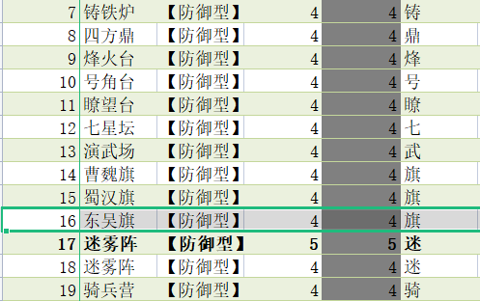
19 |  | 18 |  | 20 | 19 |  | 18 |  | 20
先锋 |  |  |  | 先锋 | 骠骑 |  |  |  | 骠骑
847 | 16 |  | 17 | 847 | 848 | 16 |  | 17 | 848
先锋 | 先锋 |  | 先锋 | 先锋 | 骠骑 | 骠骑 |  | 骠骑 | 骠骑
14 | 847 | 13 | 847 | 15 | 14 | 848 | 13 | 848 | 15
先锋 | 先锋 | 周瑜 | 先锋 | 先锋 | 骠骑 | 骠骑 | 周瑜 | 骠骑 | 骠骑
847 | 11 | 0 | 12 | 847 | 848 | 11 | 0 | 12 | 848
先锋 | 骠骑 | 大统帅 | 骠骑 | 先锋 | 骠骑 | 乐进 | 大统帅 | 李典 | 骠骑
9 | 848 | 8 | 848 | 10 | 9 | 54 | 8 | 100 | 10
骠骑 | 骠骑 | 骠骑 | 骠骑 | 骠骑 | 张郃 | 急先锋 | 张辽 | 强弩 | 徐晃
848 | 6 | 848 | 7 | 848 | 50 | 6 | 1039 | 7 | 51
骠骑 | 周瑜 | 骠骑 | 周瑜 | 骠骑 | 骠骑 | 周瑜 | 骠骑 | 周瑜 | 大斧
4 | 0 | 3 | 0 | 5 | 4 | 0 | 3 | 0 | 5
青州骑 | 大统帅 | 青州骑 | 大统帅 | 青州骑 | 青州骑 | 大统帅 | 于禁 | 大统帅 | 青州骑
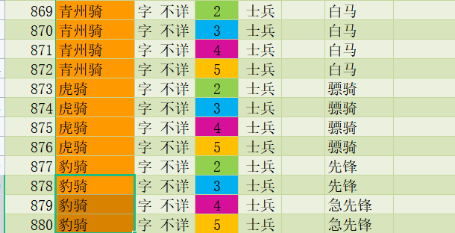
849 | 1 | 849 | 2 | 849 | 849 | 1 | 57 | 2 | 849
白马 | 青州骑 | 白马 | 青州骑 | 白马 | 白马 | 青州骑 | 白马 | 青州骑 | 白马
 | 849 |  | 849 |  |  | 849 |  | 849
 | 白马 |  | 白马 |  |  | 白马 |  | 白马

16
19 |  | 18 |  | 20 | 19 |  | 18 |  | 20
铁骑兵 |  |  |  | 铁骑兵 | 铁骑士 |  |  |  | 铁骑士
886 | 16 |  | 17 | 886 | 888 | 16 |  | 17 | 888
铁骑 | 张飞 |  | 黄忠 | 铁骑 | 铁骑 | 张飞 |  | 黄忠 | 铁骑
14 | 17 | 13 | 16 | 15 | 14 | 1057 | 13 | 1060 | 15
赵云 | 长枪 | 关羽 | 长弓 | 马超 | 赵云 | 长枪 | 关羽 | 长弓 | 马超
14 | 11 | 11 | 12 | 13 | 1058 | 11 | 1056 | 12 | 1059
神武 | 周瑜 | 大刀 | 周瑜 | 铁骑 | 神武 | 周瑜 | 大刀 | 周瑜 | 铁骑
9 | 0 | 8 | 0 | 10 | 9 | 0 | 8 | 0 | 10
铁骑士 | 大统帅 | 铁骑士 | 大统帅 | 铁骑士 | 铁骑士 | 大统帅 | 铁骑士 | 大统帅 | 铁骑士
887 | 6 | 887 | 7 | 887 | 887 | 6 | 887 | 7 | 887
铁骑 | 铁骑兵 | 铁骑 | 铁骑兵 | 铁骑 | 铁骑 | 铁骑士 | 铁骑 | 铁骑士 | 铁骑
4 | 885 | 3 | 885 | 5 | 4 | 888 | 3 | 888 | 5
周瑜 | 铁骑 | 周瑜 | 铁骑 | 周瑜 | 周瑜 | 铁骑 | 周瑜 | 铁骑 | 周瑜
0 | 1 | 0 | 2 | 0 | 0 | 1 | 0 | 2 | 0
大统帅 | 铁骑兵 | 大统帅 | 铁骑兵 | 大统帅 | 大统帅 | 铁骑士 | 大统帅 | 铁骑士 | 大统帅
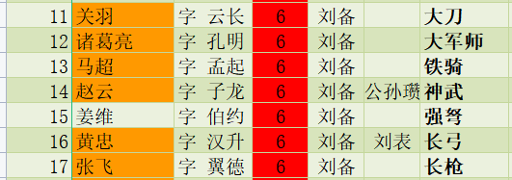
 | 886 |  | 886 |  |  | 888 |  | 888
 | 铁骑 |  | 铁骑 |  |  | 铁骑 |  | 铁骑

